手順
証明書手動更新手順書

【作業概要説明】
本手順は証明書手動更新を実施する手順である。
なお、証明書更新実施の前提としてA-gate側のプライベートCAにて発行・提供される証明書情報入手していることが必須となる。

【操作対象】
AWS ACM コンソール、AWS EC2 コンソール

【操作担当者】
ISIDサービスデスク担当者

【作業端末】
本番・研修・開発環境：AWSコンソール管理端末

番号 | 操作項目 | 操作方法 | 確認方法 | チェック | 開始時間 | 終了時間 | 作業担当者 | 作業確認者 | 備考
1 | 端末ログイン | ■本番・研修・開発環境 AWSコンソール管理端末→AWSコンソール ＃作業用のロールはAWS管理コンソールの「保守運用用アカウント」を利用する。 | 左記ログインにおいてエラーが発生しないこと。 | □
2 | AWSコンソールからACMサービスを開く | AWSコンソール検索窓に「ACM」と入力し、Certificate Manager画面を開く。 | - | □
3 | ACMへのSSL証明書インポート-1 | 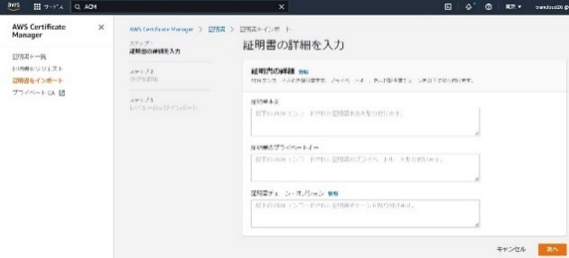 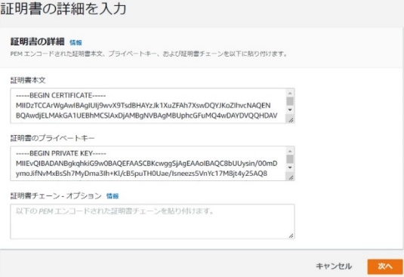 ※証明書更新実施の前提としてA-gate側のプライベートCAにて発行・提供される証明書情報入手していることが必須となる。 左ペインの「証明書をインポート」を選択する。 証明書の詳細にて、証明書本文、証明書のプライベートキー情報を入力し、「次へ」を押す。 | - | □
4 | ACMへのSSL証明書インポート-2 | 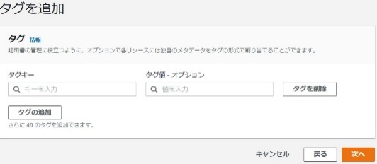 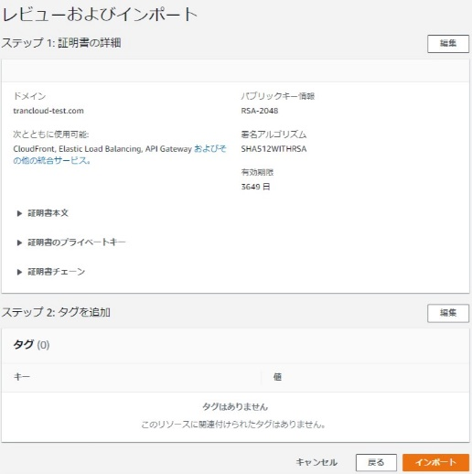 タグ情報の画面に遷移したら次へをクリックする。 レビューおよびインポート画面にて証明書情報を確認し、「インポート」ボタンを押す。 | 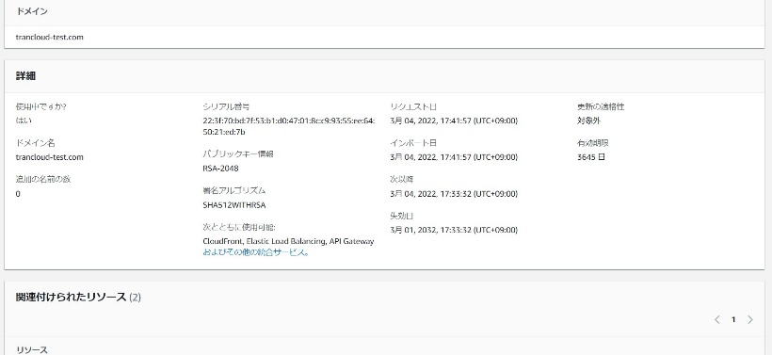 証明書がインポートされたことを確認する。 インポートした証明書IDをクリックする。 画面遷移先の「詳細」からインポートされた証明書情報が正しいことを確認する。 | □ |  |  |  |  | 証明書情報から以下の値を取得し、「別紙_証明書管理表.xlsx」で管理を行う ・識別子 ・インポート ・有効期間の開始日 ・失効日
5 | AWSコンソールからEC2サービスを開く | AWSコンソール検索窓に「EC2」と入力し、EC2画面を開く。 | - | □
6 | ロードバランサーへの証明書インストール-1 | 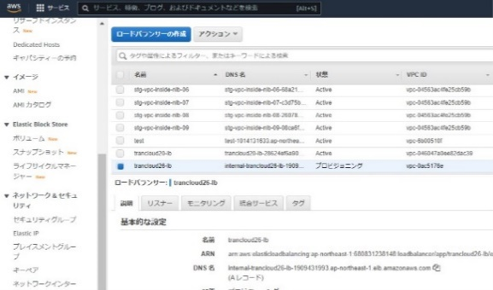 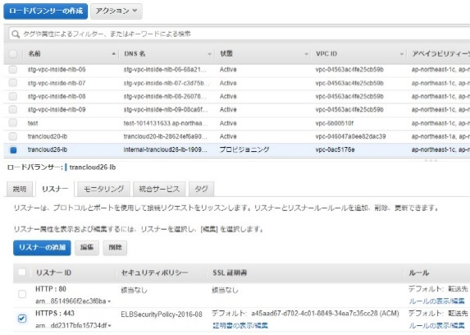 左ペインのロードバランサーを選択する。 証明書をインストールするALBを一覧からチェックする。 リスナータブを選択する。HTTPS:443のリスナーにチェックをいれ、「編集」ボタンを押す。 | - | □
7 | ロードバランサーへの証明書インストール-2 | 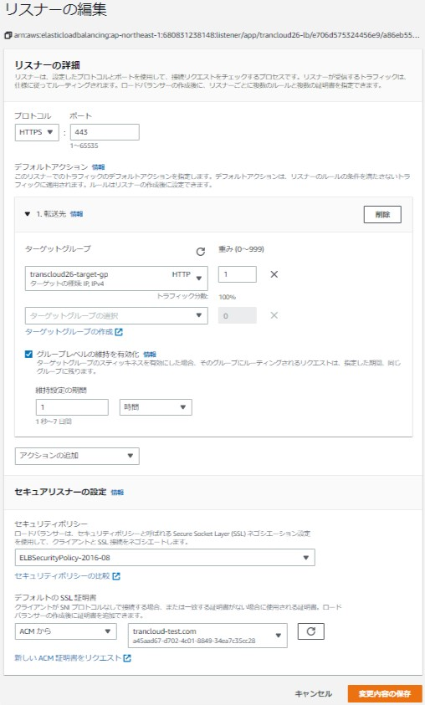 リスナーの編集画面にて「デフォルトのSSL証明書」の左のリストボックスから「ACMから」を選択し、右のリストボックスにてインポートするSSL証明書を選択。「変更内容の保存」ボタンを押す。 | 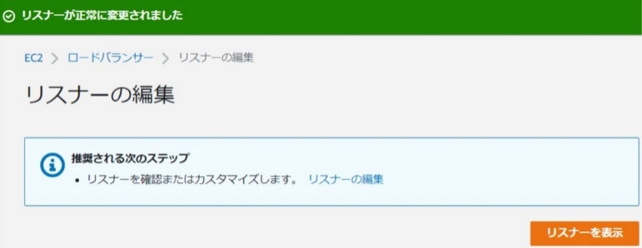 SSL証明書の変更が成功したことを確認する。 Certificate Managerの証明書の一覧で対象のSSL証明書の「使用中ですか？」のステータスが「はい」となっていることを確認する。 | □
8 | CloudWatchアラーム設定の更新-1 | 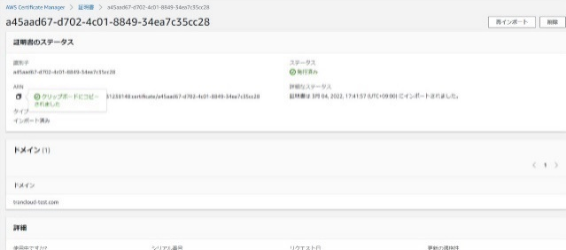 証明書を一覧画面から項番2でインポートした証明書の証明書IDをクリックする。 ARNの左のアイコンを押して、ARN情報をクリップボードにコピーする。 CloudWatch画面に移動する。 | - | □
9 | CloudWatchアラーム設定の更新-2 | 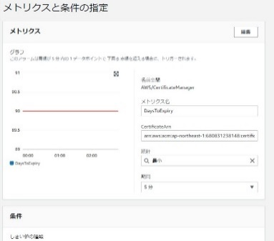 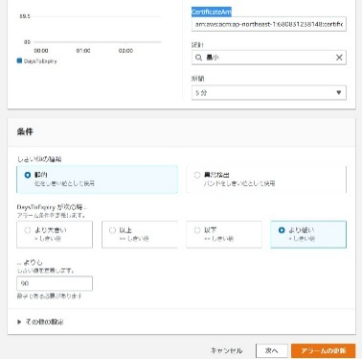 パラメータシートを参照のうえ、証明書の有効期限用アラームを選択し、アクションの編集を選択する。 メトリクスと条件の指定画面でCertificateArnの入力ボックスにクリップボードにコピーされた新しいARN情報を上書き入力する。 画面下部のアラームの更新ボタンを押す。 | ※各行毎のパラメータ情報は以下のファイルを参照のこと。 横浜銀行： AWSパラメータシート（本番_横浜）.xlsx AWSパラメータシート（開発_横浜）.xlsx AWSパラメータシート（研修_横浜）.xlsx 東日本銀行 AWSパラメータシート（本番_東日本）.xlsx AWSパラメータシート（開発_東日本）.xlsx AWSパラメータシート（研修_東日本）.xlsx | □
10 | CloudWatchアラーム設定の更新-3 | アラーム設定が更新される。 |  証明書の有効期限用アラームを選択し、アクションの編集からARNが更新されていることを確認する。 | □
11 | AWSコンソールの終了 端末ログオフ | ブラウザを閉じてAWSコンソールを終了し、各環境ごと以下の手順を実施する。 ■本番・研修・開発環境 AWSコンソール管理端末からログオフを実施する。 | AWSコンソールの終了および、AWSコンソール管理端末からのログオフを確認する。 | □

